界面&功能
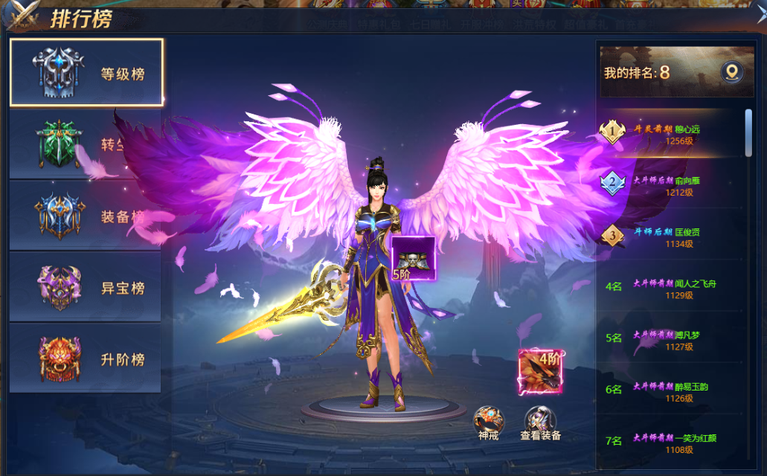
排行榜系统 |  |  |  | 功能规则

 | 功能入口 |  |  |  |  | 排行榜系统 相关基础规则和清单
 |  |  |  |  | 1.设计目的是什么 |  | 5功能点清单
 | 1.角色当前排行榜信息在主界面点击【排行榜】图标进入角色界面可查看 |  |  |  | ▶ | 根据类型显示排行榜单，展示对应榜单玩家数据 | 模块 | 类型 | 内容 | 优先级
 | 2.图标位于界面左侧展开图标清单中 |  |  |  | ▶ | 分为等级榜单，转生榜单，法宝榜单 | 装备系统 | UI和资源 | 功能入口 | 1
 |  |  |  |  | 2.基本规则 |  |  | UI和资源 | 角色SHOWSTAND | 1
 |  |  |  |  | ▶ | 根据排行榜不同指标数据，进行角色排行 |  | UI和资源 | 背景底 | 1
 |  |  |  |  | ▶ | 显示角色SHOWSTAND模型，且可查看角色详情 |  | UI和资源 | 排名标签，图标 | 2
 |  |  |  |  | 3.解锁方式 |  |  | UI和资源
 |  |  |  |  | ▶ | 默认开启 |  | 功能逻辑 | 排名指标数据 | 1
 |  |  |  |  | 4关联功能 |  |  | 功能逻辑 | 排行榜刷新规则 | 1
 |  |  |  |  | ▶ | 主界面【入口位置】 |  | 功能逻辑 | 角色查看信息界面 | 2
 |  |  |  |  |  |  |  | 功能逻辑 | 排行榜分类逻辑 | 3
 |  |  |  |  |  |  |  | 功能逻辑
 |  |  |  |  |  |  |  | 功能数值

 | 排行榜界面

1
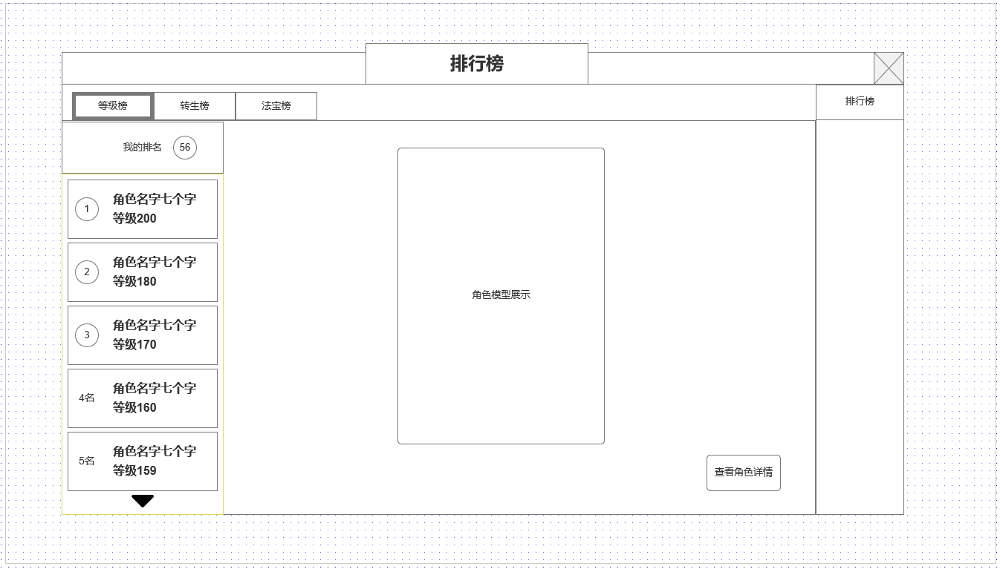
 |  | 1.排行榜类型分页签
 |  | ▶ | 总计3种榜单：等级榜，转生榜，法宝榜
 |  | ▶ | 切换榜单显示不同信息

 |  | 2.排行玩家榜单
 |  | ▶ | 展示排名
 |  | ▶ | 角色名
 |  | ▶ | 显示当前榜单排名标准数据
 |  | ▶ | 可选中，选中时，右侧显示对应玩家SHOWSTAND

3
 |  | 3.展示角色模型SHOWSTAND
 |  | ▶ | 根据左侧选中玩家标签显示玩家模型
 |  | ▶ | 默认显示自己

 |  | 4.查看人物角色信息
 |  | ▶ | 战力信息

4

2

 | 参考界面

功能美需
UI需求

 | 序号 | 类型 | 对应界面 | 内容 | 功能需求 | 策划建议 | 参考图
 | 1 | UI
 | 2 | UI
 | 3 | UI
 | 4 | UI
 | 5 | UI
 | 6 | UI
 | 7 | UI
 | 8 | UI
 | 9 | UI
 | 10 | UI
 | 11 | UI
 | 12 | UI
 | 13 | UI
 | 14 | UI
 | 15 | UI
 | 16 | UI
 | 17 | UI
 | 18 | UI
 | 19 | UI

背景图需求

 | 序号 | 类型 | 对应界面 | 内容 | 功能需求 | 策划建议 | 参考图
 | 1 | 2D原画
 | 2 | 2D原画
 | 3 | 2D原画
 | 4 | 2D原画
 | 5 | 2D原画
 | 6 | 2D原画

道具图标需求

动效需求

 | 序号 | 类型 | 内容 | 描述 | 功能需求 | 策划建议 | 参考图

其他 （ICON，模型，表情等）

 | 序号 | 类型 | 对应界面 | 内容 | 功能需求 | 策划建议 | 参考图
 | 1 | ICON | 主界面 | 主界面代表技能功能的入口图标 | 主界面代表技能功能的入口图标 |  | 

